ステージ１
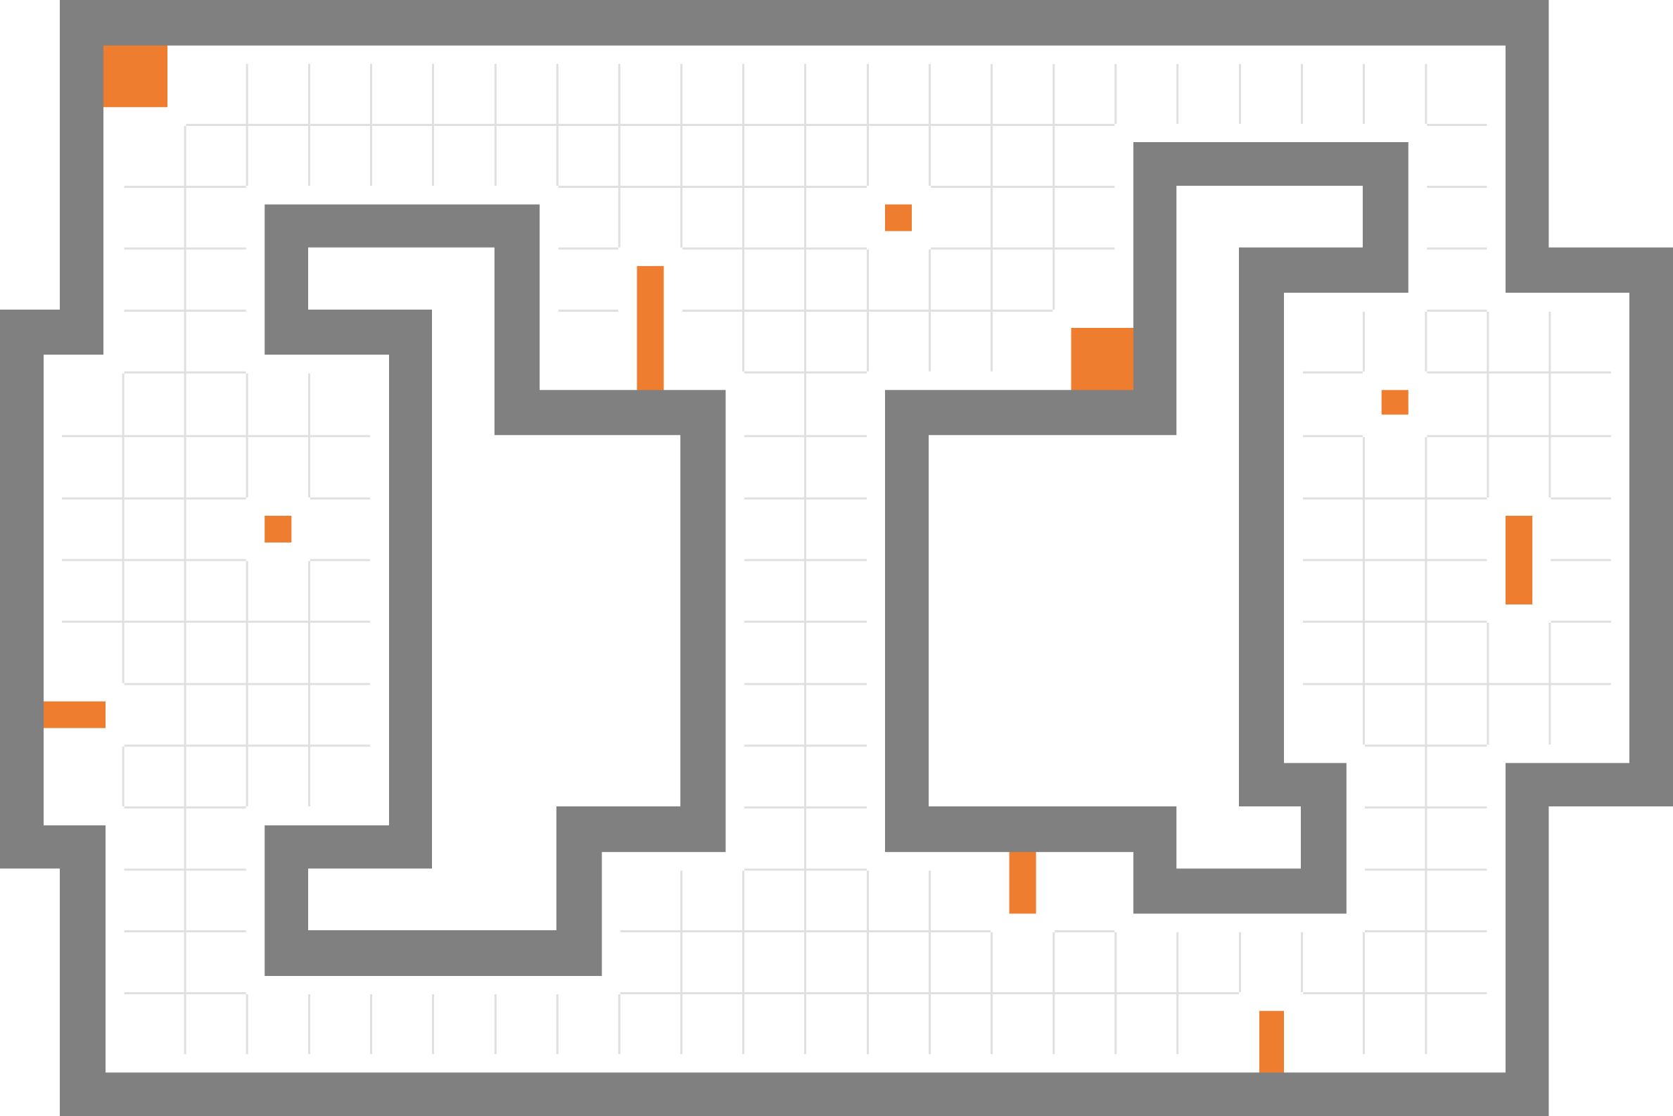

プレイヤー スタートポイント

ウェイトポイント (11個)

レーザー (5個)

ステージ１

ステージ２
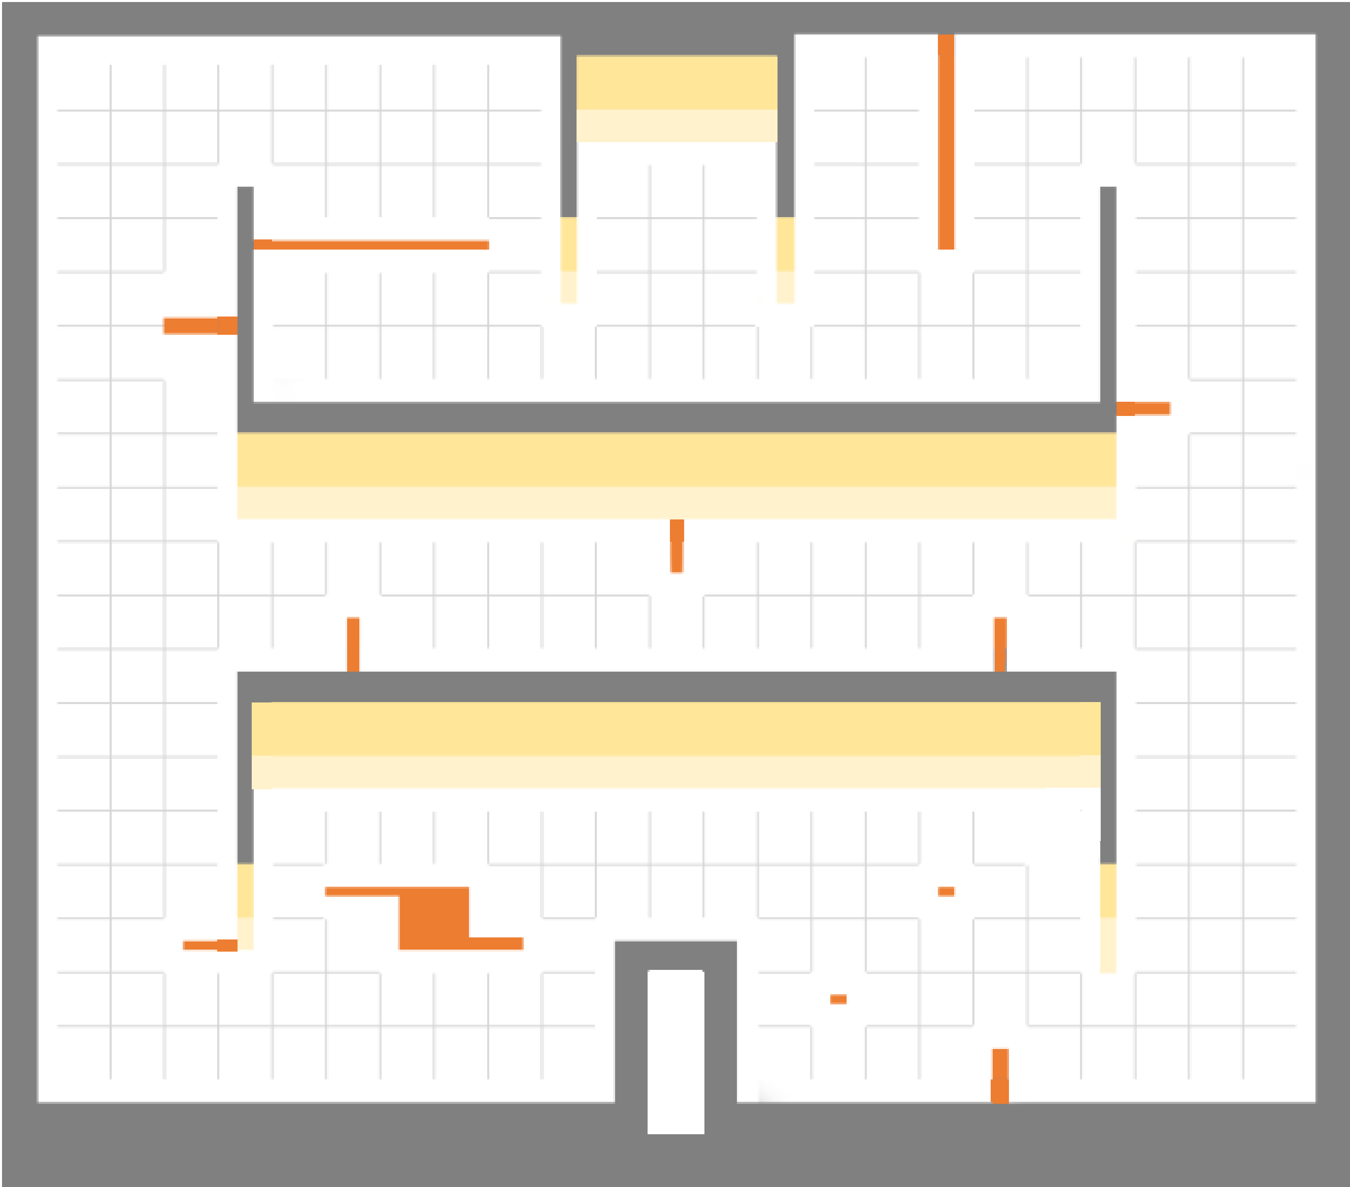

プレイヤー スタートポイント

ウェイトポイント (14個)

レーザー (6個)

